1.1
voltar à página inicial |  |  |  | 1 - MENUS DE NAVEGAÇÃO
 | S | N | NA
 | X |  |  | 1.1 O menu de navegação deve estar estruturado como uma lista de opções
 |  |  |  | Para que possa ser bem interpretado por tecnologias de apoio, os menus e submenus devem estar estruturados com elementos nativos, do tipo <ul>, ou com a semântica e o estado dos elementos identificados com técnicas em ARIA.

 | Listagem de evidências
 | Menu principal |  |  |  | Notas: | Os menus, submenus e rodapé estão estruturados com elementos <ul>, conforme verificado no código fonte. Ferramenta de Validação – Ferramentas do programador, Google Chrome O menu principal está marcado com uma lista e transforma-se em 2 menus estruturados: 1 para dispositivos de desktop e outro para dispositivos móveis.

 | 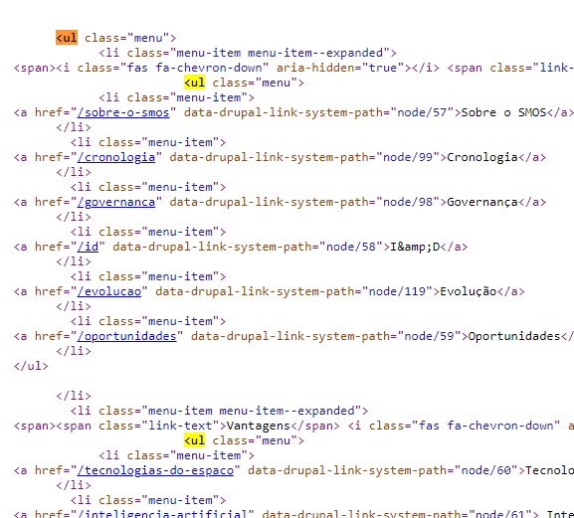

 | Menu principal em dispositivo desktop
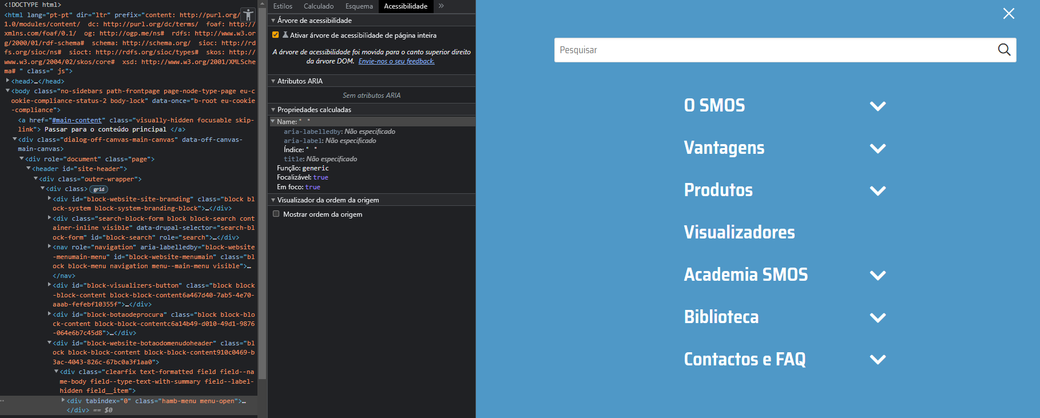

 | Menu principal em dispositivo móvel
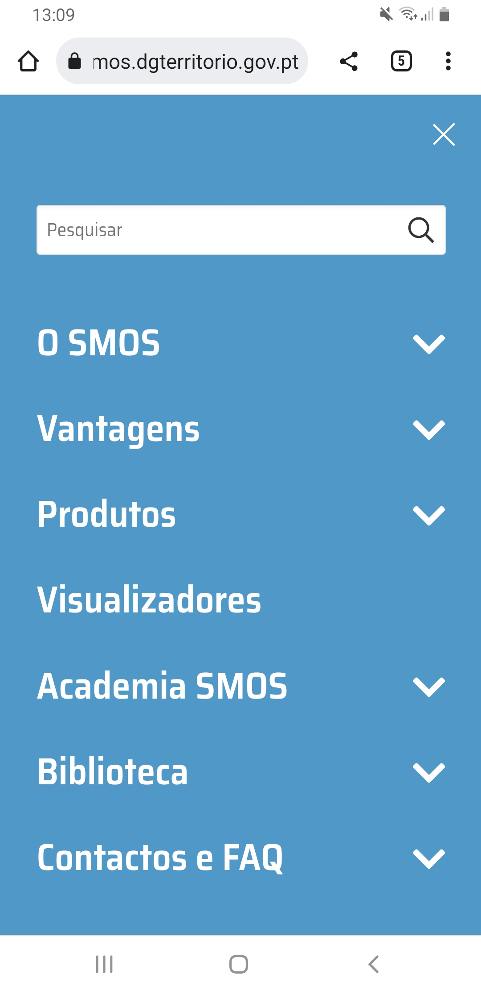

1.2
voltar à página inicial |  |  |  | 1 - MENUS DE NAVEGAÇÃO
 | S | N | NA
 | X |  |  | 1.2 É possível selecionar as opções e as subopções do menu quer com rato quer com teclado
 |  |  |  | Deve ser possível percorrer a estrutura de navegação quer com um dispositivo apontador quer com o teclado.

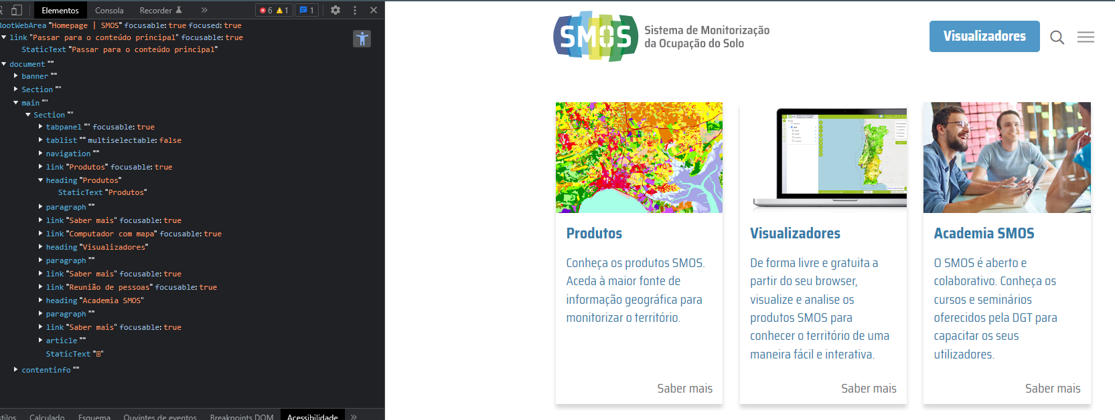
 | Listagem de evidências
 |  |  |  |  | Notas:
 |  |  |  |  | Toda a estrutura de navegação pode ser percorrida com o teclado, conforme se pode verificar na lista das evidências (keyboard-focusable enable). - Ferramentas de Validação: Web Developer Extension para o Google Chrome (https://chrome.google.com/webstore/detail/web-developer/bfbameneiokkgbdmiekhjnmfkcnldhhm); Ferramenta de Programador do Google Chrome.

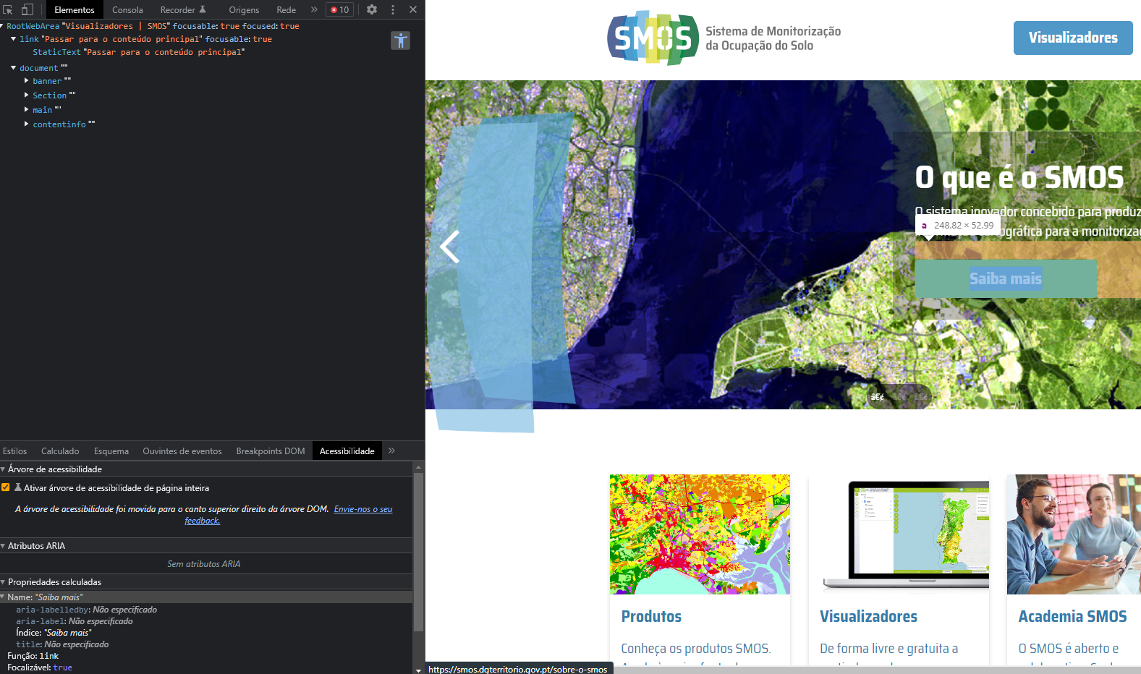

1.3
voltar à página inicial |  |  |  | 1 - MENUS DE NAVEGAÇÃO
 | S | N | NA
 | X |  |  | 1.3 As imagens-link, caso existam no menu, devem ter o correspondente equivalente alternativo em texto
 |  |  |  | As imagens corretamente legendadas permitem ser interpretadas como texto, tornando todas as opções de navegação acessíveis.

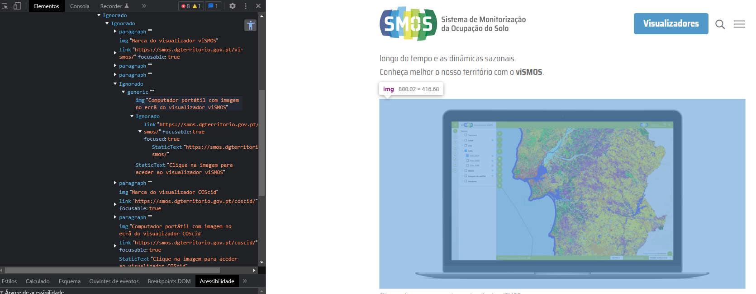
 | Listagem de evidências
 |  |  |  |  | Notas:
 |  |  |  |  | Nas páginas onde as opções de menu são imagens, existe sempre o texto alternativo correspondente, apresentado de forma clara e breve, através do uso do atributo <ALT>. - Ferramentas de Validação: Web Developer Extension para o Google Chrome (https://chrome.google.com/webstore/detail/web-developer/bfbameneiokkgbdmiekhjnmfkcnldhhm); Ferramenta de Programador do Google Chrome.

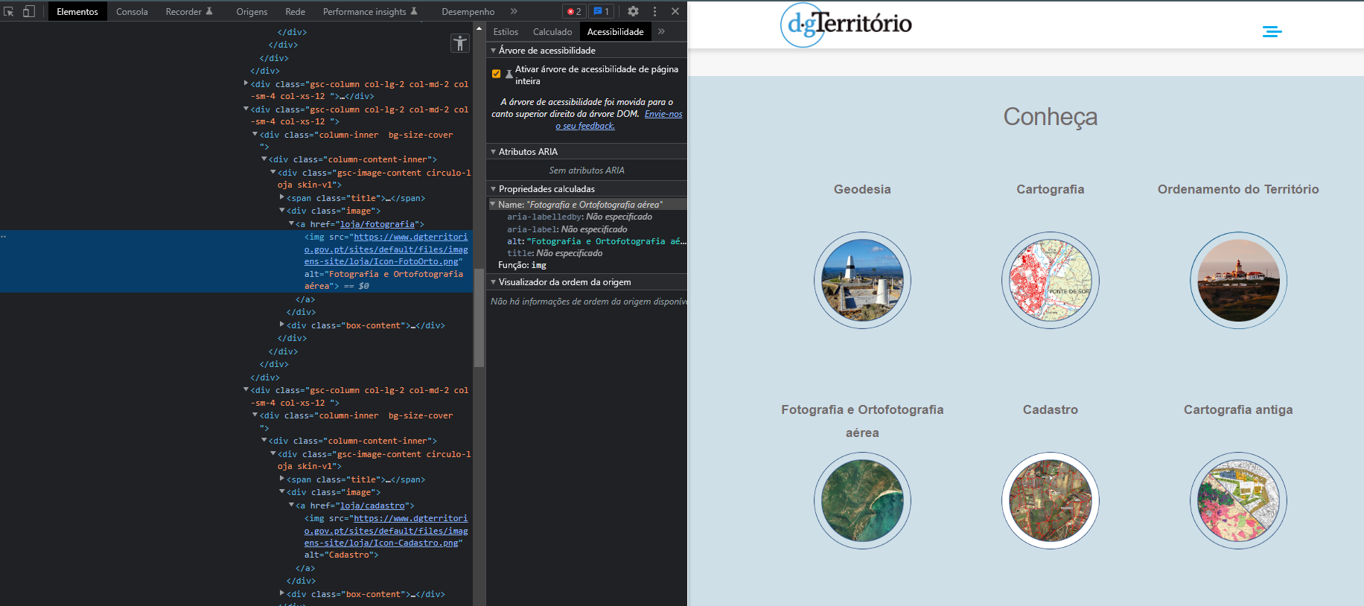

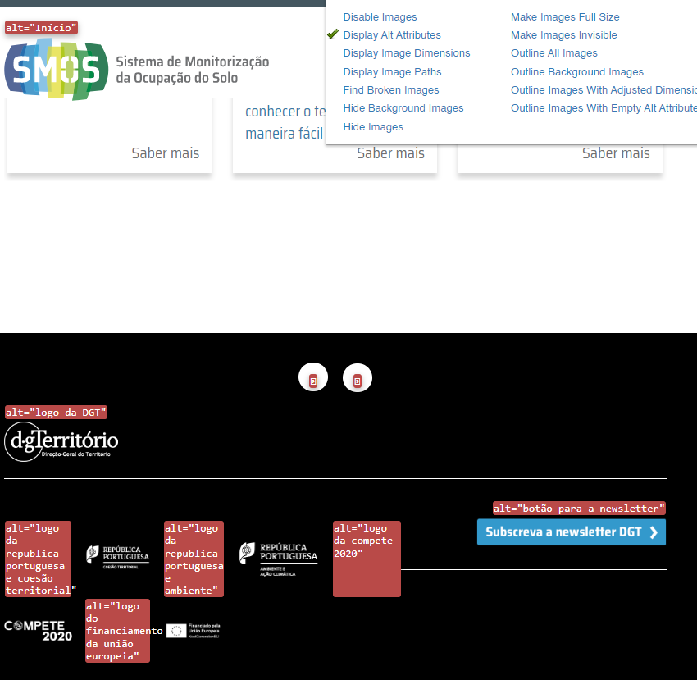

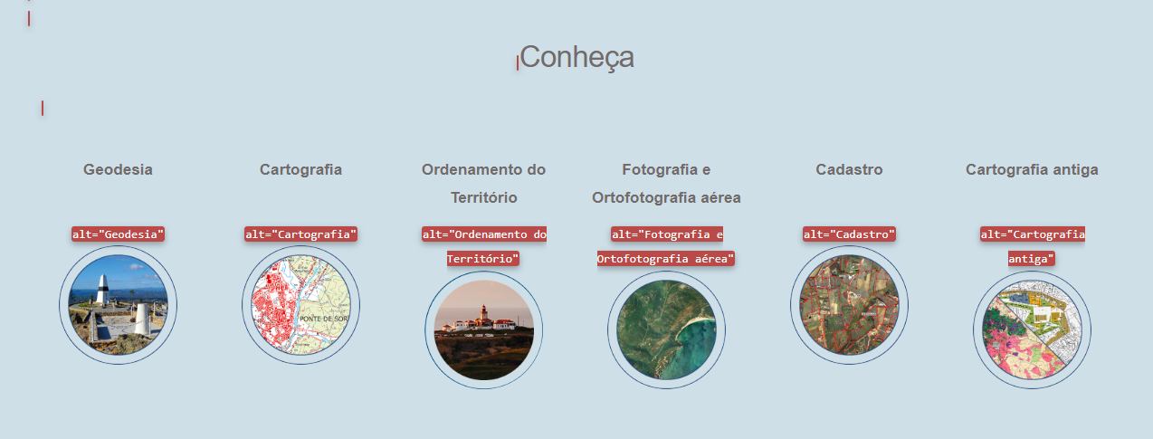

2.1
voltar à página inicial |  |  |  | 2 - TÍTULOS E SUBTÍTULOS
 | S | N | NA
 | X |  |  | 2.1 Existe um título <h1> marcado na página
 |  |  |  | O título principal de cada página, que sumariza o seu conteúdo, deve ser identificado como o primeiro nível dos títulos (h1). Não deverá ser utilizado mais do que um <h1> por página.

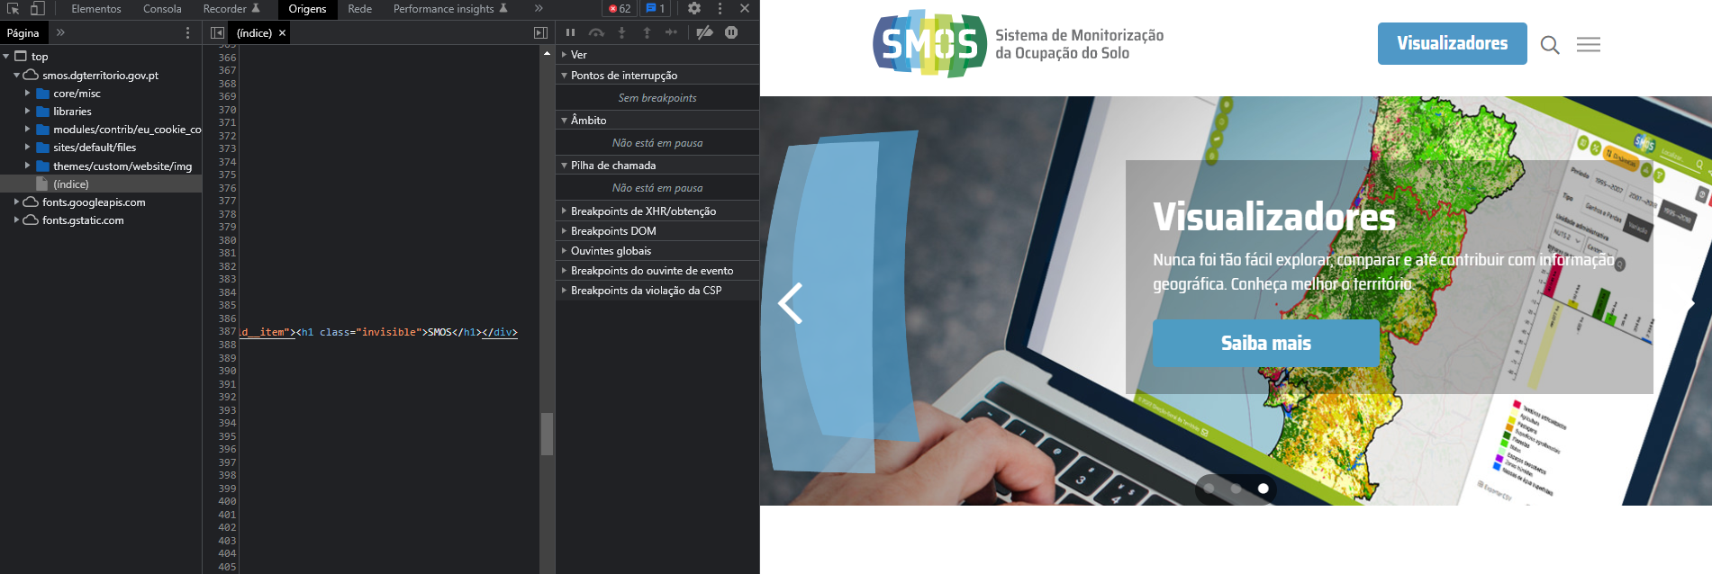
 | Listagem de evidências
 |  |  |  |  | Notas:
 |  |  |  |  | Existe apenas um <h1> por página. Ferramenta de Validação – Ferramentas do programador, Google Chrome

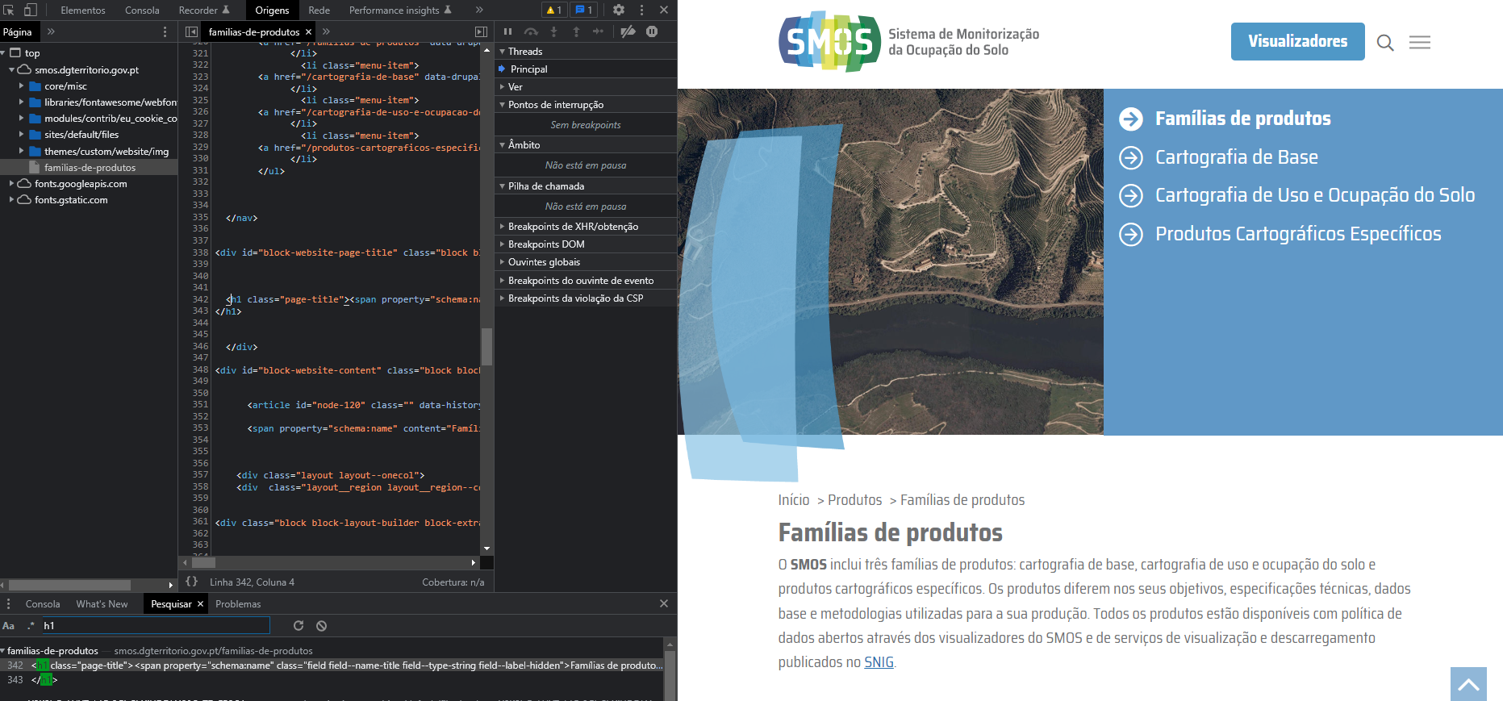

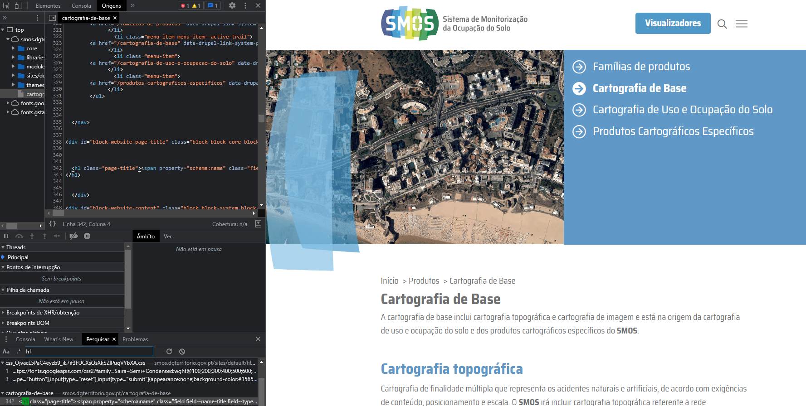

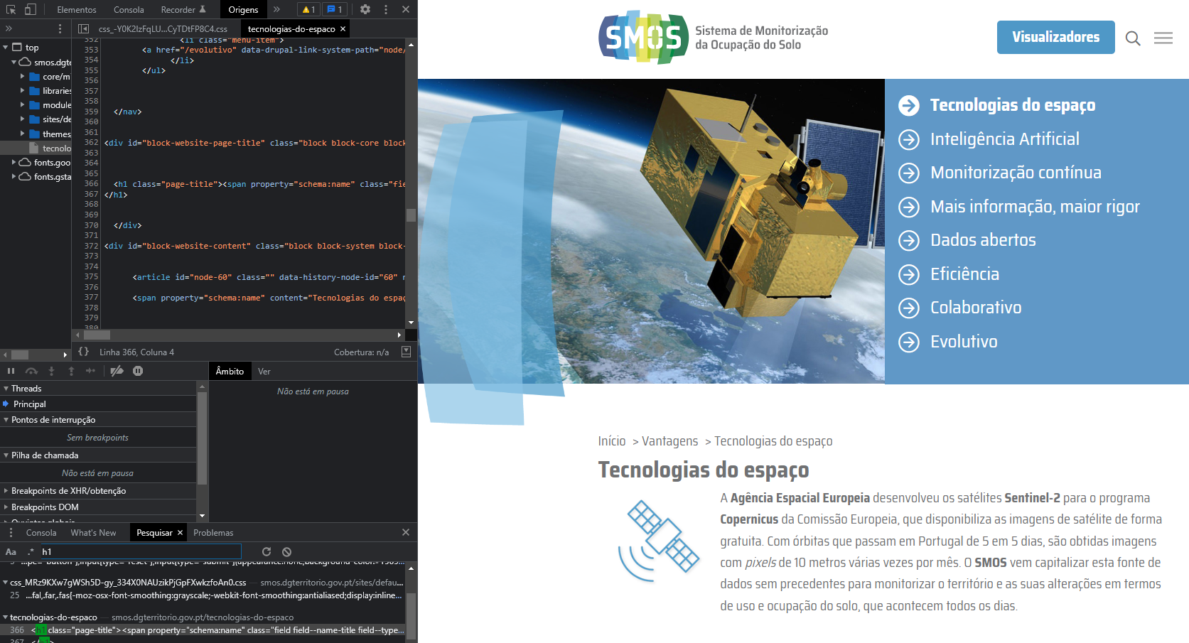

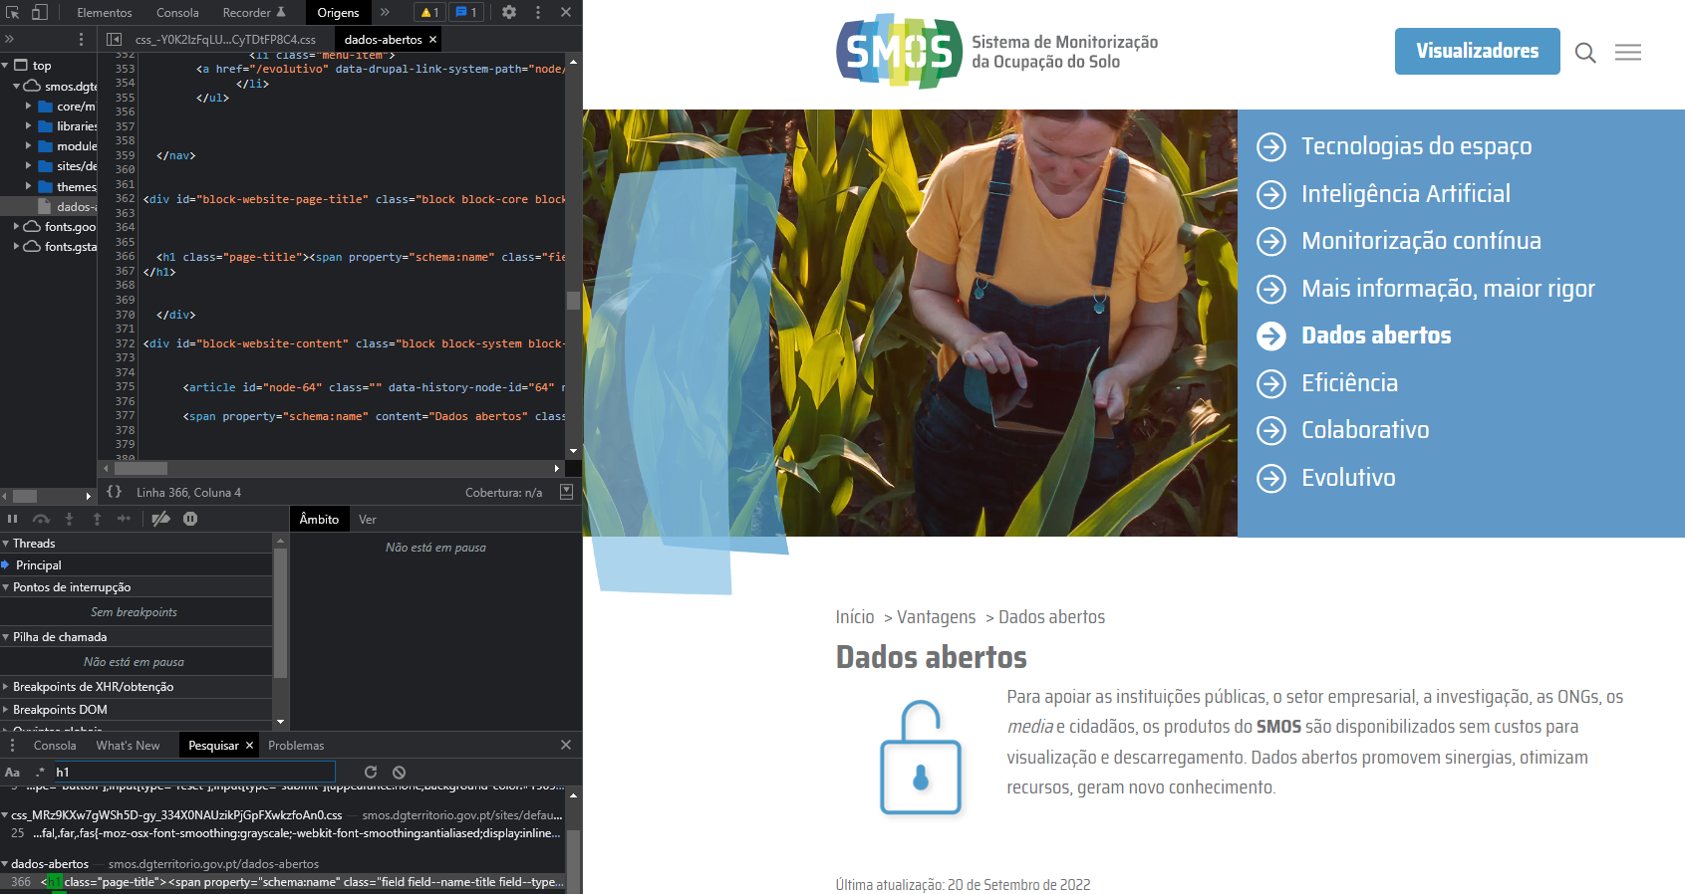

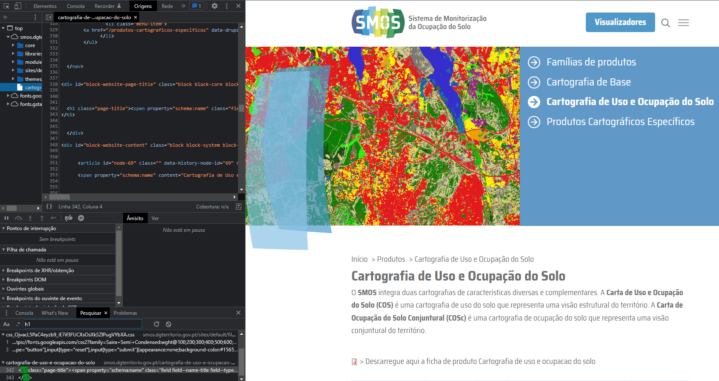

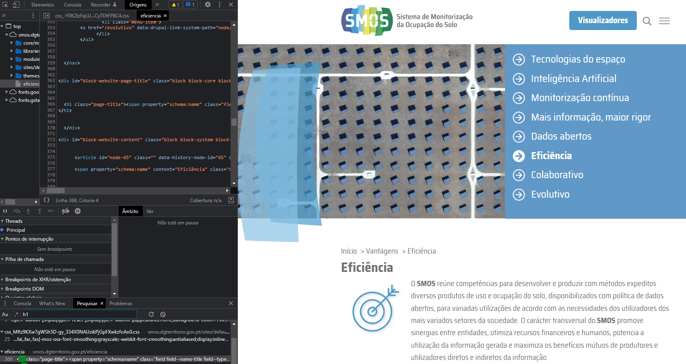

2.2
voltar à página inicial |  |  |  | 2 - TÍTULOS E SUBTÍTULOS
 | S | N | NA
 | X |  |  | 2.2 Existe uma marcação hierarquizada de títulos e subtítulos na página (<h1>...<h6>)
 |  |  |  | Os títulos são empregues de forma hierárquica para melhor estruturar os conteúdos, das informações mais gerais às mais particulares. Deverão ser usados de forma consistente por todo o sítio Web.

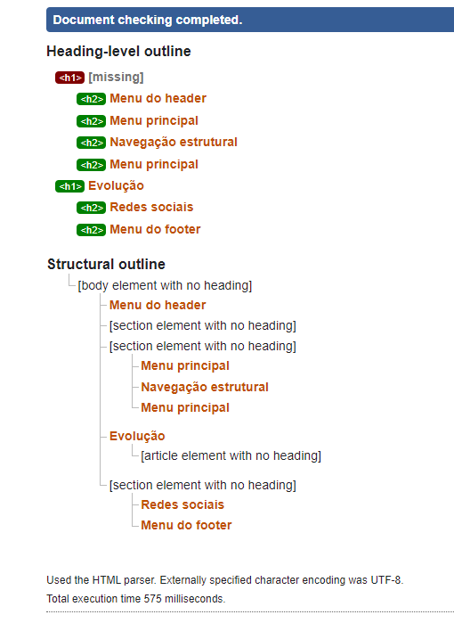
 | Listagem de evidências
 |  |  |  |  | Notas:
 |  |  |  |  | Verificado que está consistente a marcação hierarquizada. Utilização de <h1> e <h2>. Verificação feita através do Validador Markup Validation Service (World Wide Web Consortium) em https://validator.w3.org/nu/

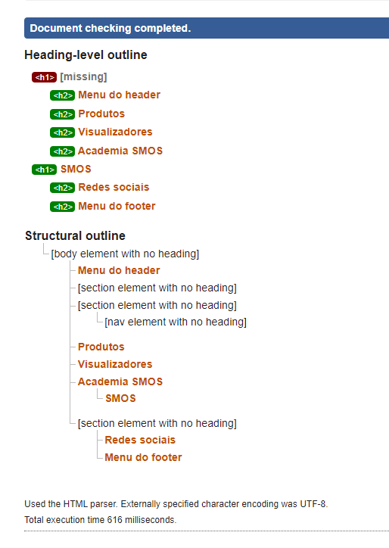

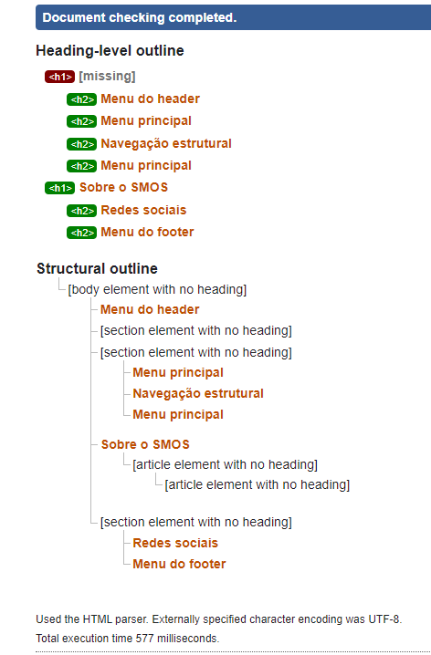

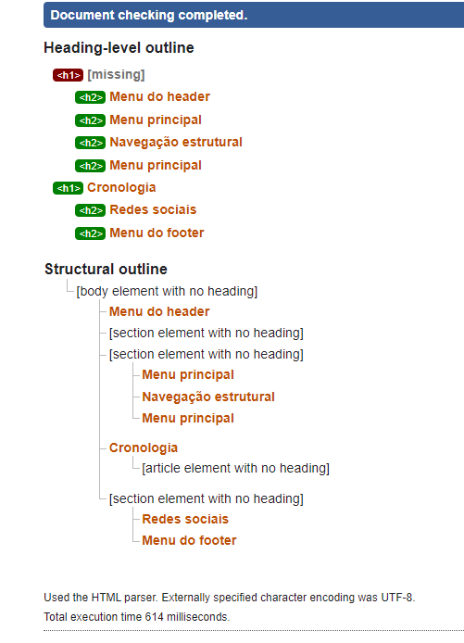

4.1
voltar à página inicial |  |  |  | 4 - ESTRUTURA DA INFORMAÇÃO
 | S | N | NA
 | X |  |  | 4.1 Ao clicar com o rato na etiqueta, o cursor surge no respetivo campo de edição
 |  |  |  | De forma a tornar a seleção de campos pequenos mais fácil, a legenda deverá estar associada ao campo respetivo com o elemento <label>, pois desta forma aumenta-se a sua área clicável. Para os utilizadores de leitores de ecrã (pessoas cegas) a associação da etiqueta ao campo de edição é também fundamental.

 | Listagem de evidências
 |  |  |  |  | Notas:
 | https://smos.dgterritorio.gov.pt/formulario-contacto |  |  |  | No Formulário de contacto do sítio Web SMOS a legenda está associada a cada campo de edição. Foi utilizado o elemento <label>. Ferramenta de Validação – Ferramentas do programador, Google Chrome
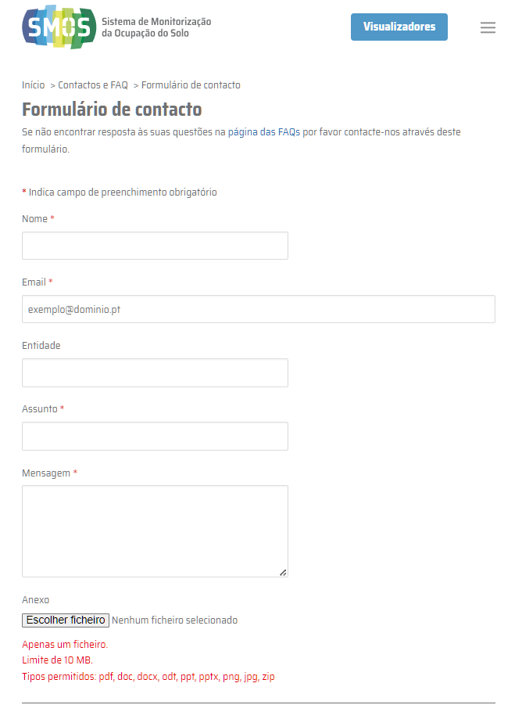

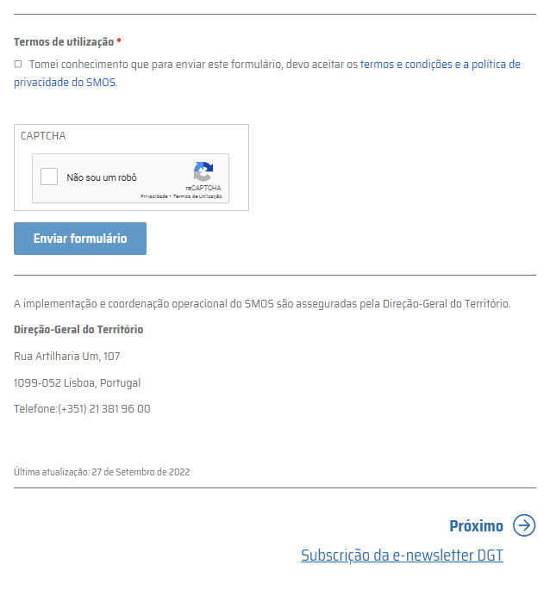

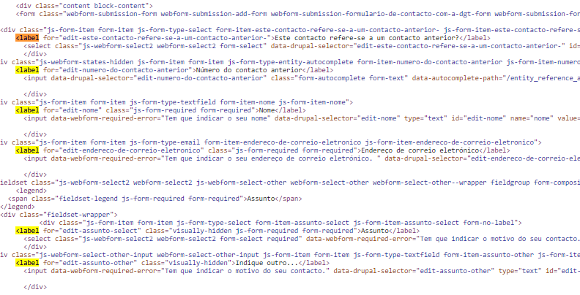

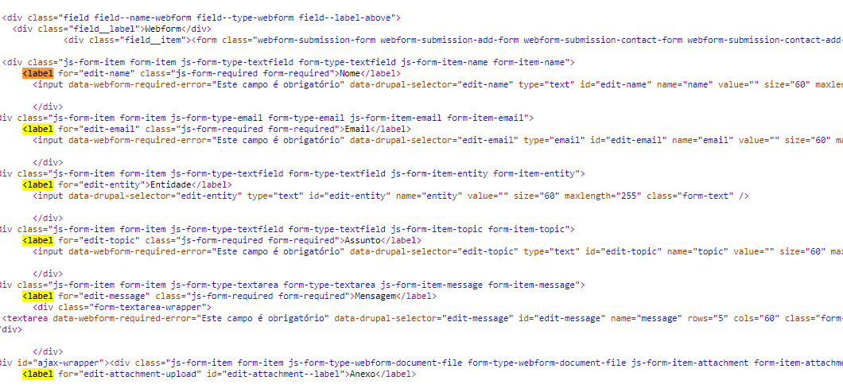

4.2
voltar à página inicial |  |  |  | 4 - ESTRUTURA DA INFORMAÇÃO
 | S | N | NA
 | X |  |  | 4.2 É possível identificar os campos de preenchimento obrigatório quando se usa apenas um leitor de ecrã
 |  |  |  | Os campos obrigatórios devem ser preferencialmente agrupados na parte inicial de um formulário e claramente identificados como tal. Se não for possível, cada campo deverá estar identificado textualmente ou como Obrigatório ou como Opcional. Não deverão ser usados apenas símbolos ou cores como elemento identificador.

 | Listagem de evidências
 |  |  |  |  | Notas:
 | https://smos.dgterritorio.gov.pt/formulario-contacto |  |  |  | No Formulário de contacto do sítio Web SMOS, os campos de preenchimento obrigatório estão identificados com o símbolo "*" e com a mensagem “* Indica campo de preenchimento obrigatório”. Podem também ser lidos através de um leitor de ecrã.
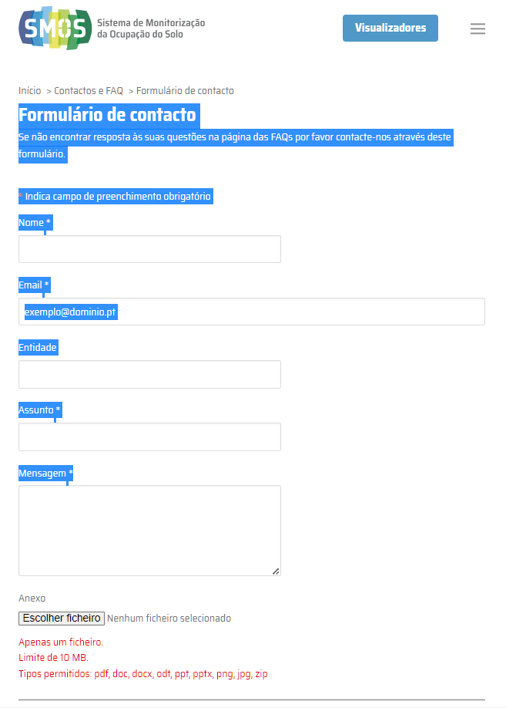

4.3
voltar à página inicial |  |  |  | 4 - ESTRUTURA DA INFORMAÇÃO
 | S | N | NA
 | X |  |  | 4.3 É possível localizar e ler as mensagens de erro usando apenas um leitor de ecrã
 |  |  |  | Os erros identificados no decorrer do preenchimento de um formulário deverão preferencialmente ser listados de forma condensada, direcionando cada elemento da lista ao respetivo campo. Cada campo deverá associar a mensagem de erro a si próprio. As mensagens de erro deverão ser breves e claras.

 | Listagem de evidências
 |  |  |  |  | Notas:
 | https://smos.dgterritorio.gov.pt/formulario-contacto |  |  |  | No Formulário de contacto do sítio Web SMOS, quando um campo apresenta erro, a mensagem de erro é associada ao campo respetivo. As mensagens de erro são breves e claras.
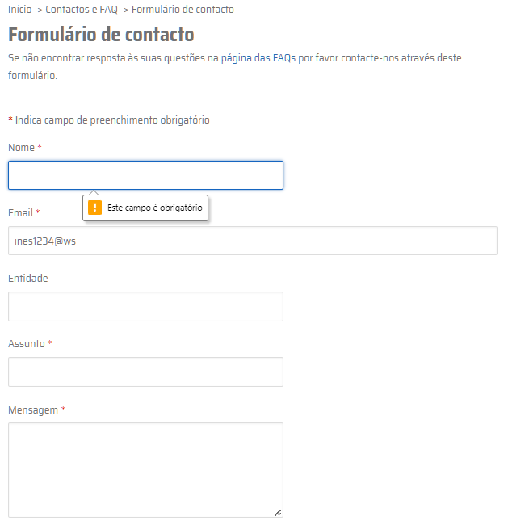

5.1
voltar à página inicial |  |  |  | 5 - GRÁFICOS E IMAGENS-LINK
 | S | N | NA
 | X |  |  | 5.1 A imagem ou gráfico tem um equivalente alternativo em texto curto e correto
 |  |  |  | As imagens não decorativas deverão ter uma descrição breve associada, nomeadamente através do uso do atributo <ALT>. Esta legenda deve descrever fielmente o propósito da imagem no contexto em que se encontra.

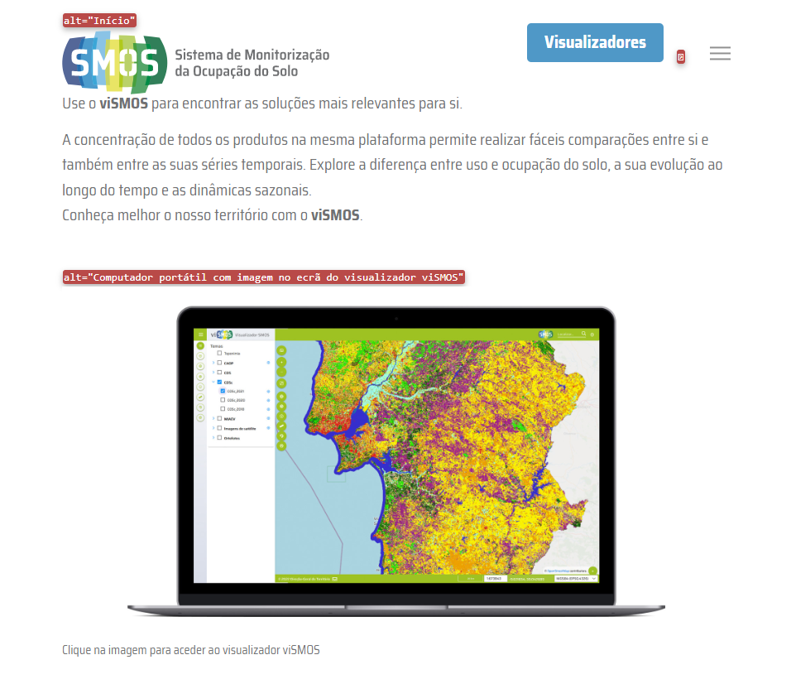
 | Listagem de evidências
 |  |  |  |  | Notas:
 |  |  |  |  | Todas as imagens-link têm o texto alternativo correspondente, apresentado de forma clara e breve, através do uso do atributo <ALT>. - Ferramenta de Validação: Web Developer Extension para o Google Chrome (https://chrome.google.com/webstore/detail/web-developer/bfbameneiokkgbdmiekhjnmfkcnldhhm).

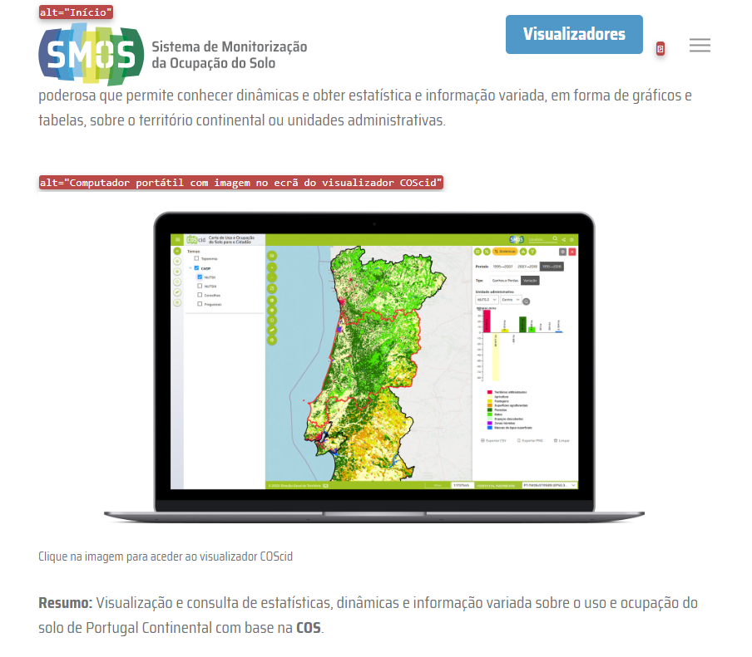

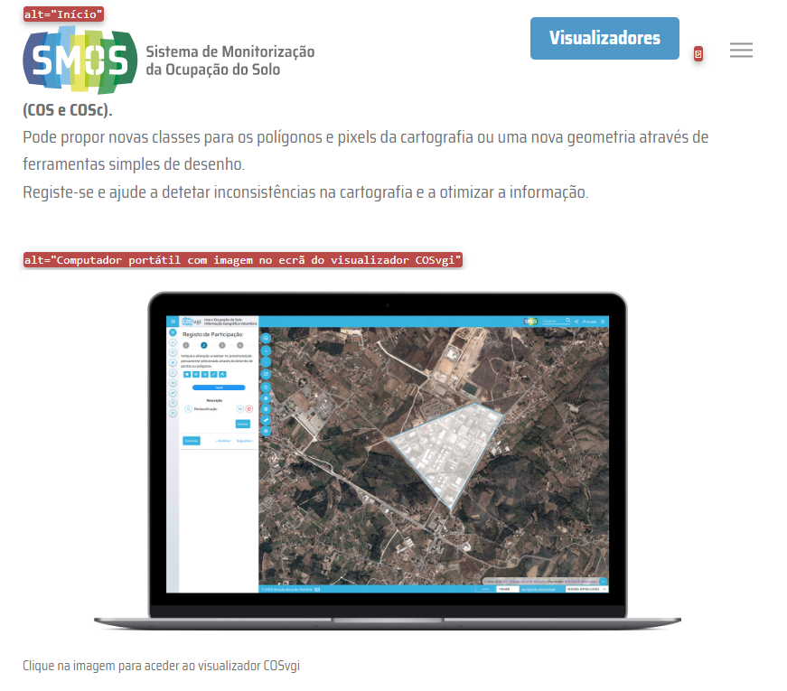

5.3
voltar à página inicial |  |  |  | 5 - GRÁFICOS E IMAGENS-LINK
 | S | N | NA
 | X |  |  | 5.3 As imagens-link têm um equivalente alternativo correto
 |  |  |  | As hiperligações compostas apenas por uma imagem obrigam que esta tenha um equivalente alternativo em texto que represente fielmente o destino da hiperligação.

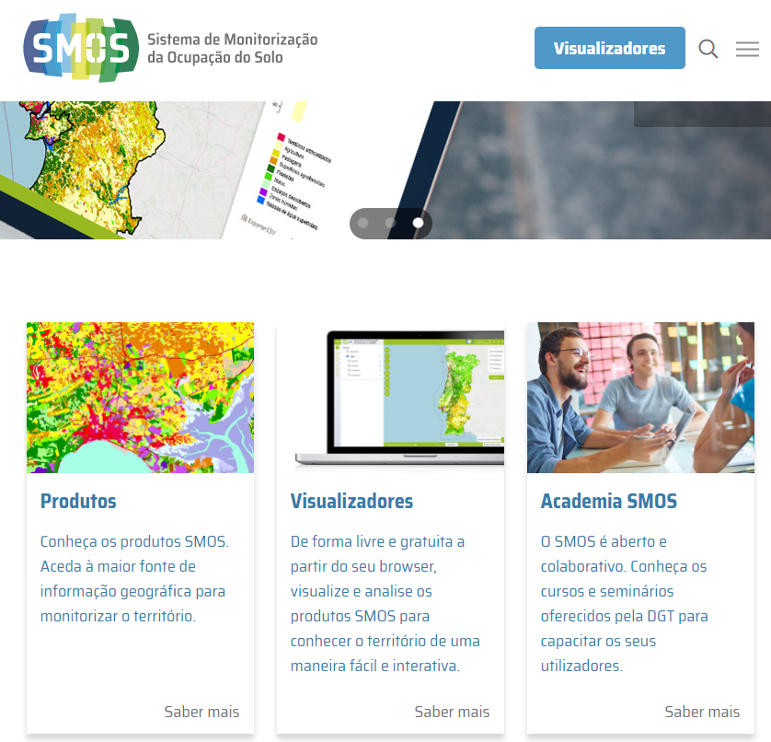
 | Listagem de evidências
 |  |  |  |  | Notas:
 |  |  |  |  | Todas as imagens-link são compostas por uma imagem e têm associado um texto que representa fielmente o destino da hiperligação.

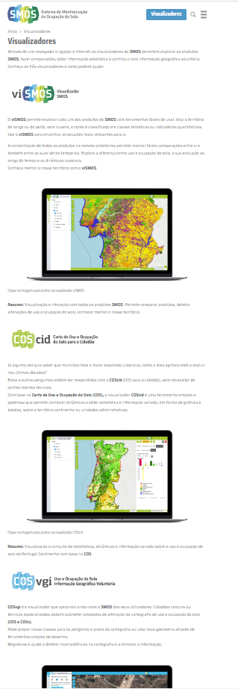

6.1
voltar à página inicial |  |  |  | 6 - CONTRASTE
 | S | N | NA
 | X |  |  | 6.1 No corpo de um documento, o rácio de contraste entre a cor do texto normal (menor que 18 pontos ou menor que 14 pontos negrito) e a cor do fundo é superior a 4,5:1
 |  |  |  | Deve assegurar-se no corpo do documento que o rácio de contraste entre a cor do texto e a cor de fundo é, no mínimo, de 4,5:1, de forma a assegurar a sua legibilidade para utilizadores com deficiências da visão.

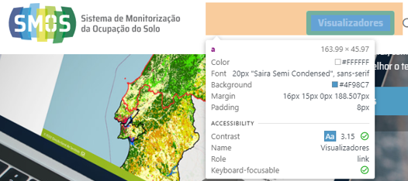
 | Listagem de evidências
 |  |  |  |  | Notas:
 |  |  |  |  | Em todo o sítio Web SMOS é assegurado o valor exigido do rácio de contraste entre a cor do texto normal e a cor do fundo do texto. Ferramenta de Validação – Ferramentas do programador, Google Chrome

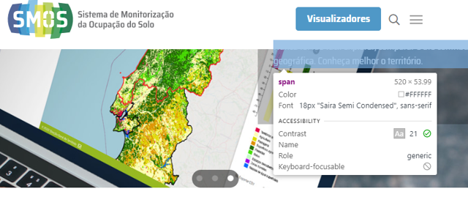

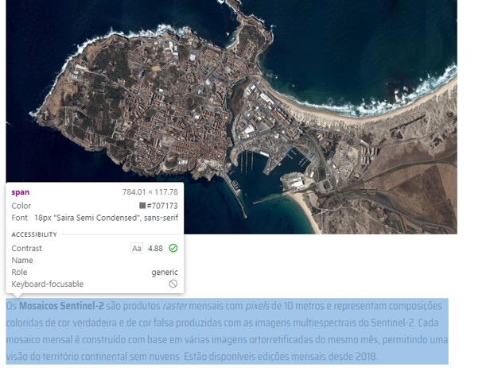

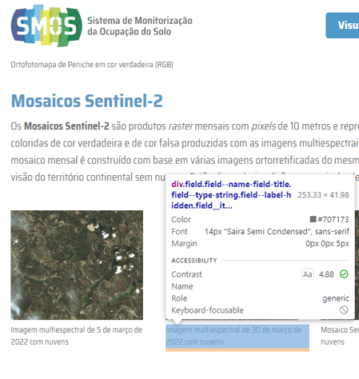

7.1
voltar à página inicial |  |  |  | 7 - PLAYERS
 | S | N | NA
 | X |  |  | 7.1 Deve ser possível ativar os botões de controlo do leitor quer com o rato quer com o teclado
 |  |  |  | Os leitores de multimédia não devem iniciar automaticamente a reprodução dos elementos e têm de ser operáveis usando apenas um rato ou usando apenas um teclado.

 | Listagem de evidências
 |  |  |  |  | Notas:
 | https://smos.dgterritorio.gov.pt/sobre-o-smos |  |  |  | O sítio Web SMOS apresenta um vídeo na página Sobre a SMOS e na página Vídeos e Apresentações, os quais não iniciam a sua reprodução de forma automática. A reprodução dos elementos é operável usando apenas um rato ou usando apenas um teclado. Ferramenta de Validação – Ferramentas do programador, Google Chrome
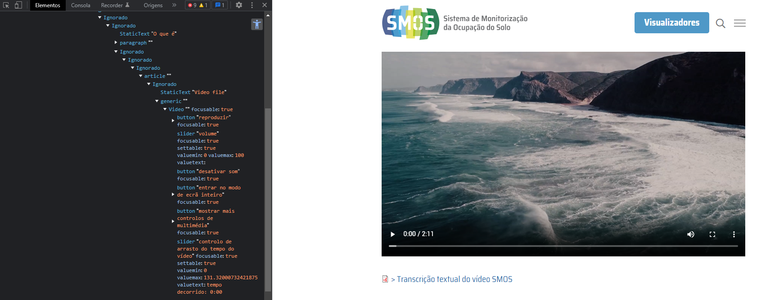

 | https://smos.dgterritorio.gov.pt/videos-e-apresentacoes
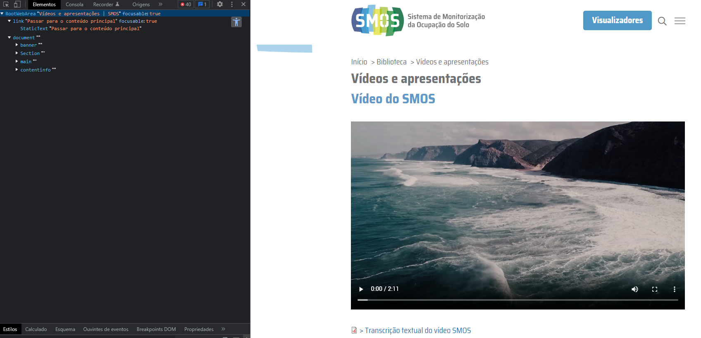

7.2
voltar à página inicial |  |  |  | 7 - PLAYERS
 | S | N | NA
 | X |  |  | 7.2 O vídeo ou o áudio deve conter preferencialmente legendas fechadas sincronizadas. Caso não seja possível, no mínimo, deve disponibilizar-se uma transcrição textual
 |  |  |  | O uso de legendas fechadas destina-se essencialmente a pessoas surdas. Recomendam-se para a produção das referidas legendas técnicas de tradaptação conhecidas para o efeito bem como o enriquecimento das legendas de sons cuja mensagem não seja percetível visualmente (por ex., o toque de uma campaínha de uma porta). Para vídeos com mensagens eminentemente visuais (por ex., um vídeo com música de fundo que passa um conjunto de mensagens apenas percetíveis à visão), os mesmos devem ter uma versão equivalente alternativa com produção de audiodescrição. A audiodescrição é fundamental para que pessoas cegas ou com baixa visão possam percecionar a mensagem veiculada.

 | Listagem de evidências
 |  |  |  |  | Notas:
 | https://smos.dgterritorio.gov.pt/sobre-o-smos |  |  |  | O sítio Web SMOS apresenta um vídeo na página Sobre a SMOS e na página Vídeos e Apresentações. Após os mesmos, imediatamente a seguir, é disponibilizada a Transcrição textual.
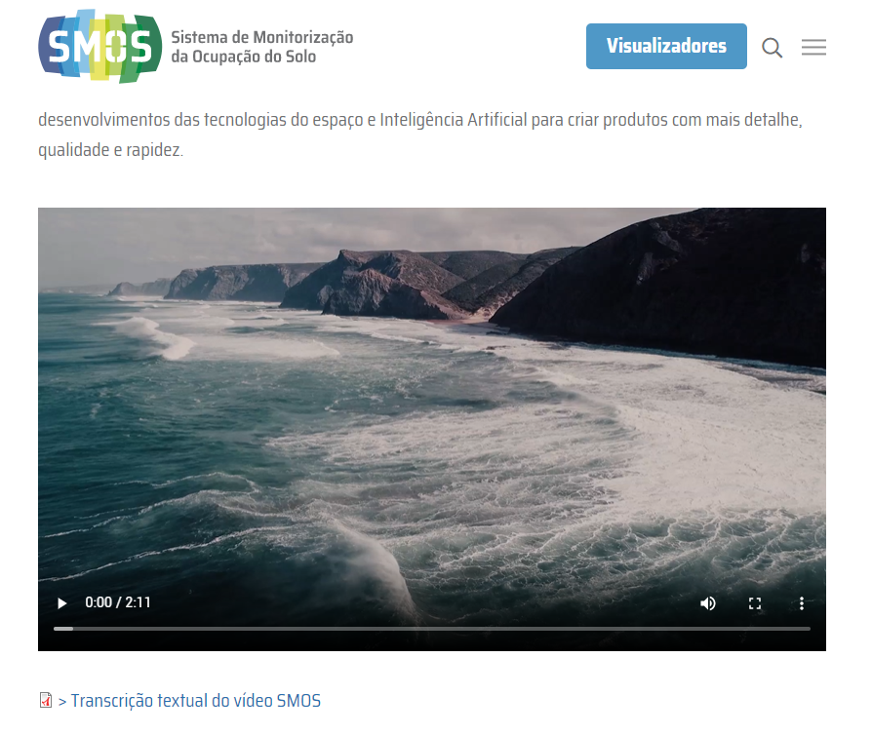

 | https://smos.dgterritorio.gov.pt/videos-e-apresentacoes
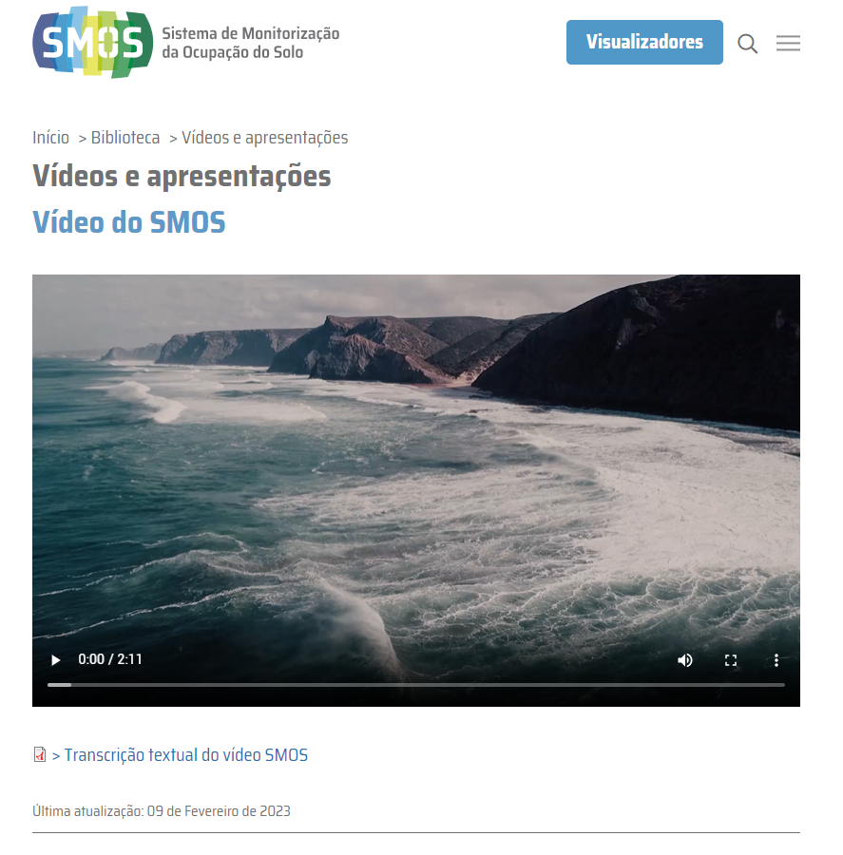

8.1
voltar à página inicial |  |  |  | 8 - ESTRUTURA DA PÁGINA
 | S | N | NA
 | X |  |  | 8.1 Quando se retira a CSS, todos os elementos HTML devem alinhar à esquerda
 |  |  |  | Quando se desativam todos os estilos visuais, o conteúdo da página é apresentado alinhado à esquerda e apresenta-se de forma linear.

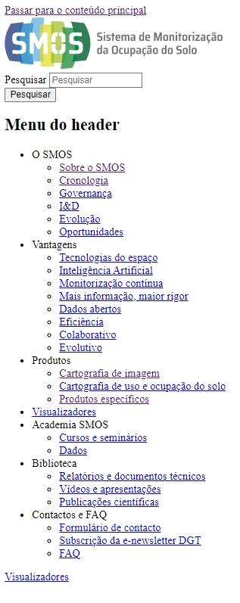
 | Listagem de evidências
 |  |  |  |  | Notas:
 |  |  |  |  | Foi verificado que quando se desativam todos os estilos visuais, o conteúdo da página é apresentado alinhado à esquerda e apresenta-se de forma linear. Ferramentas de Validação - Web Developer Extension para Google Chrome

8.5
voltar à página inicial |  |  |  | 8 - ESTRUTURA DA PÁGINA
 | S | N | NA
 | x |  |  | 8.5 A maquetização da página é feita sem recorrer ao elemento <table>
 |  |  |  | A estrutura de composição gráfica da página não é feita recorrendo a elementos de tabela mas sim a uma maior diversidade de elementos semânticos (por ex., <main>) e genéricos (por ex., <div>), que permitem a recomposição visual para diferentes tipos e dimensões de ecrã.

 | Listagem de evidências
 |  |  |  |  | Notas:
 |  |  |  |  | Em todo o sítio Web SMOS não existem elementos de tabela <table>. O sítio Web é ajustável a vários tipos de dispositivos e dimensões de ecrã. Ferramentas de Validação - Ferramentas do programador para Google Chrome

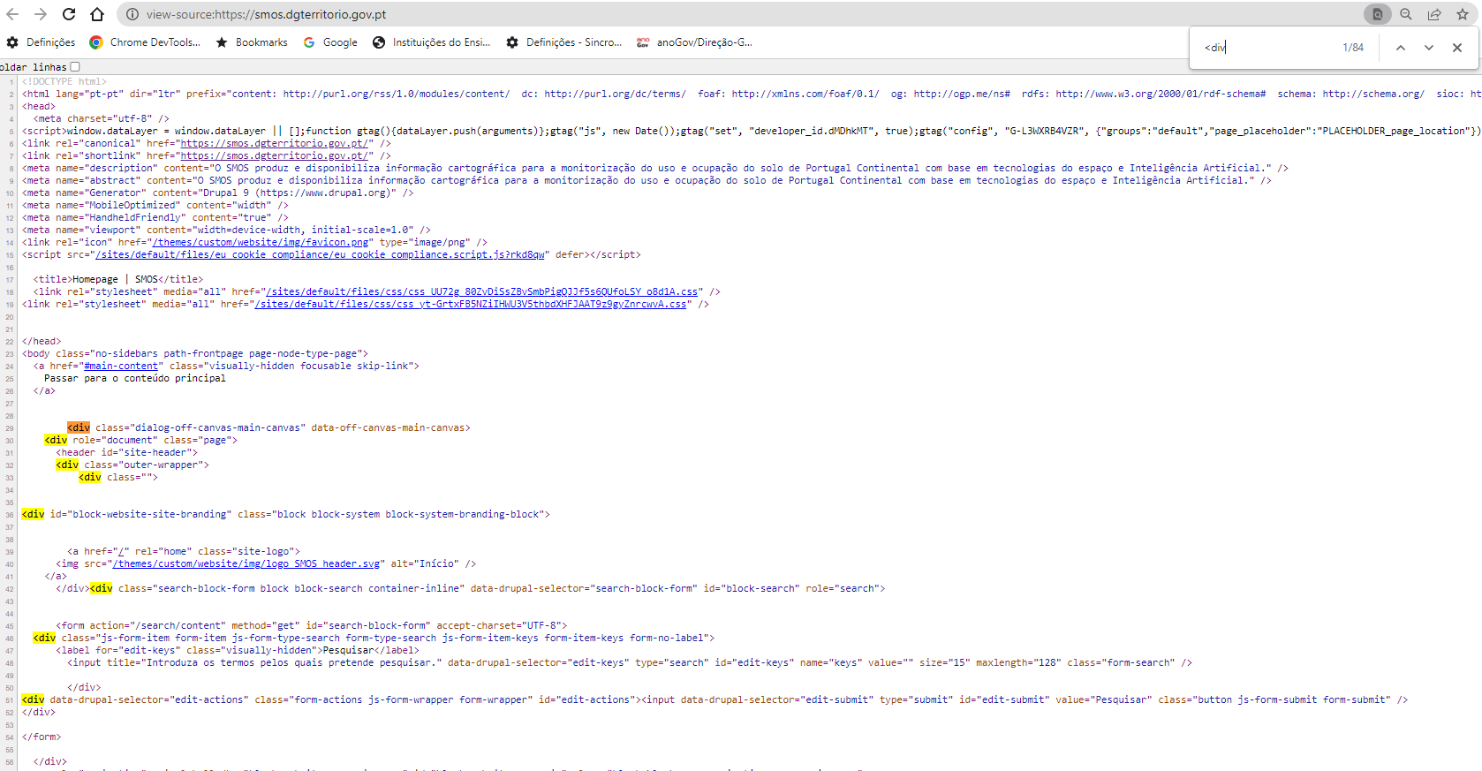

9.1
voltar à página inicial |  |  |  | 9 - SINTAXE DO HTML
 | S | N | NA
 | X |  |  | 9.1 A página apresenta-se sem erros de (x)HTML
 |  |  |  | A página não deve apresentar erros de sintaxe de (x)HTML.

 | Listagem de evidências
 |  |  |  |  | Notas:
 | https://smos.dgterritorio.gov.pt |  |  |  | Foi feita a validação do HTML das páginas acessíveis através da homepage do sítio web SMOS. As mesmas não apresentam erros de sintaxe de (x)HTML. Verificação feita através do Validador Markup Validation Service (World Wide Web Consortium) em https://validator.w3.org/nu/
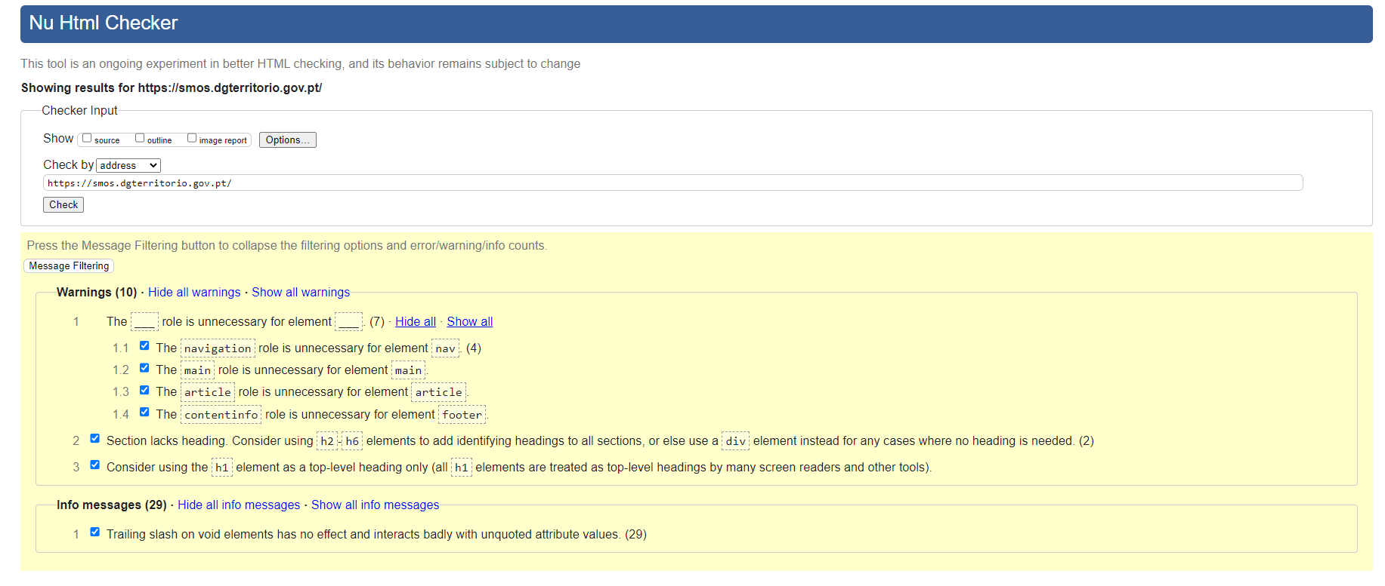

 | https://smos.dgterritorio.gov.pt/visualizadores
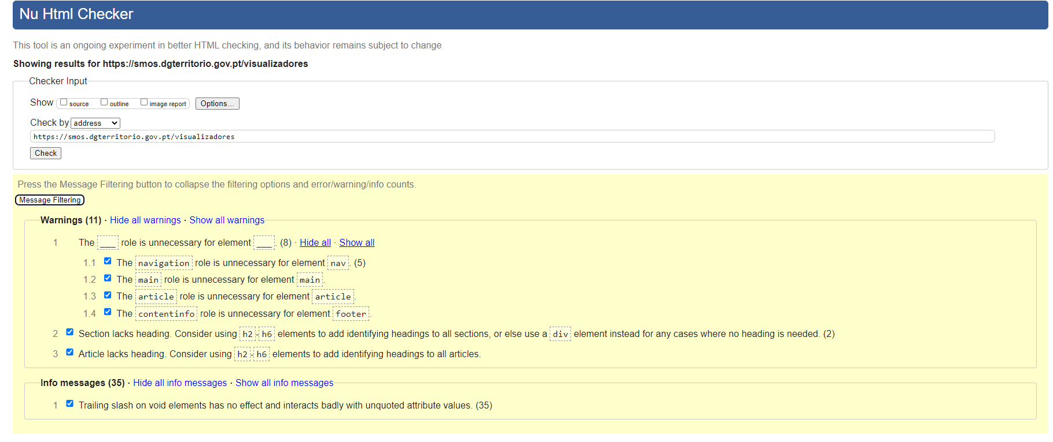

 | https://smos.dgterritorio.gov.pt/visualizadores#viSMOS
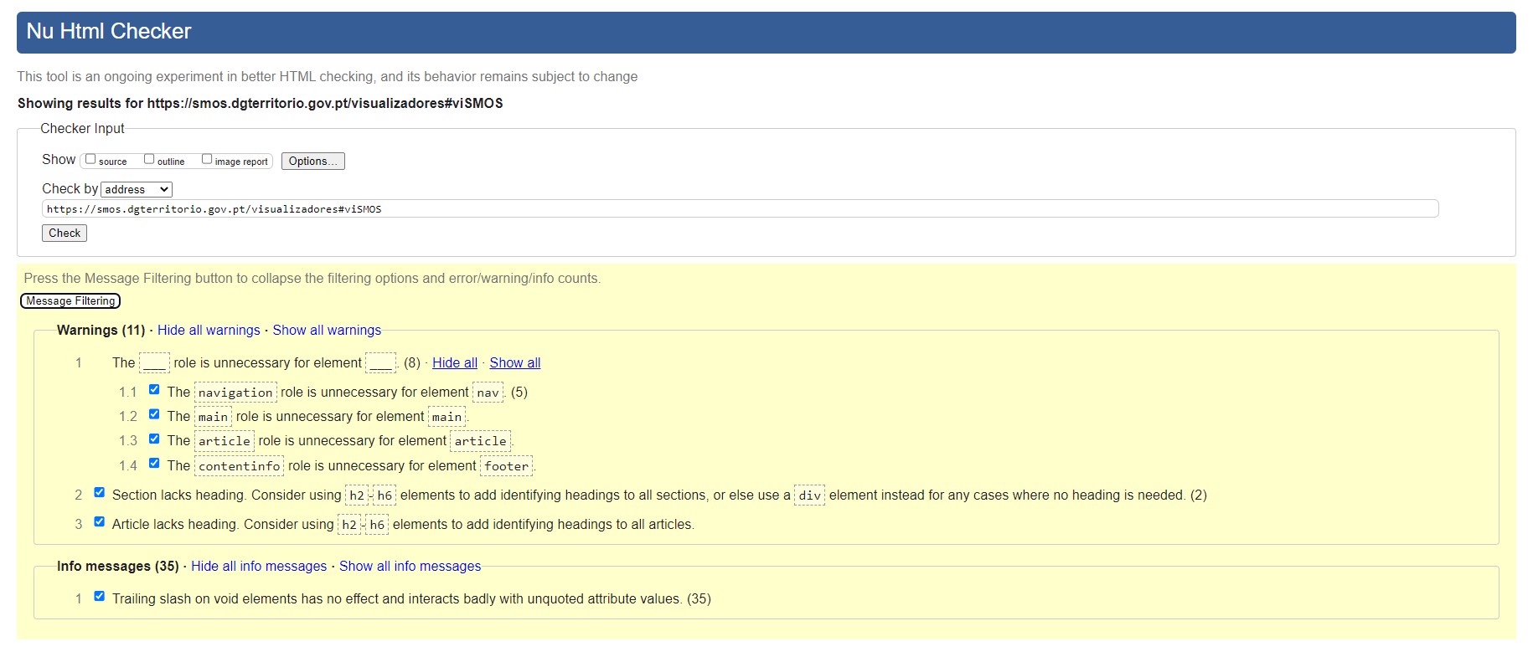

 | https://smos.dgterritorio.gov.pt/tecnologias-do-espaco
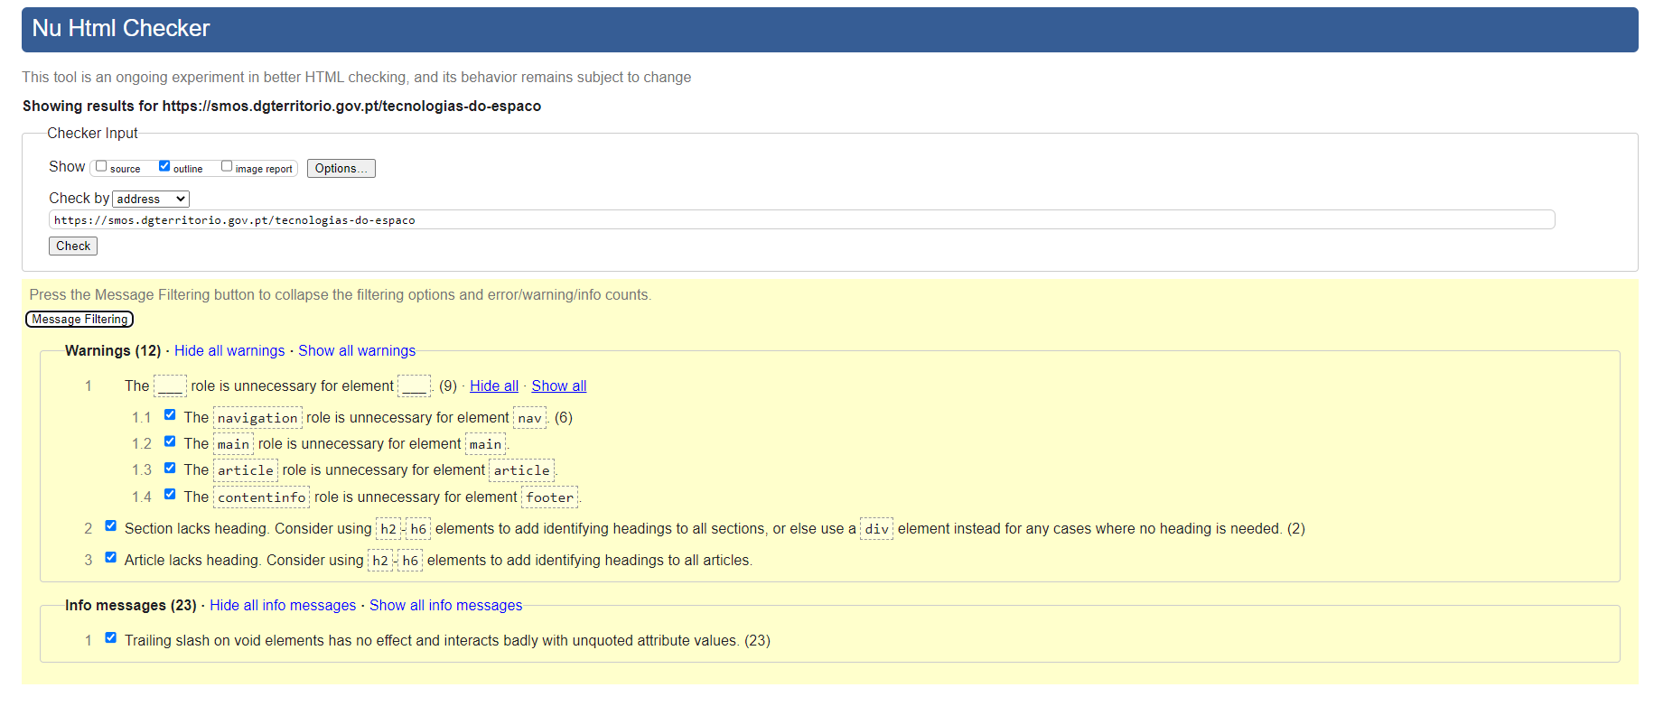

 | https://smos.dgterritorio.gov.pt/sobre-o-smos
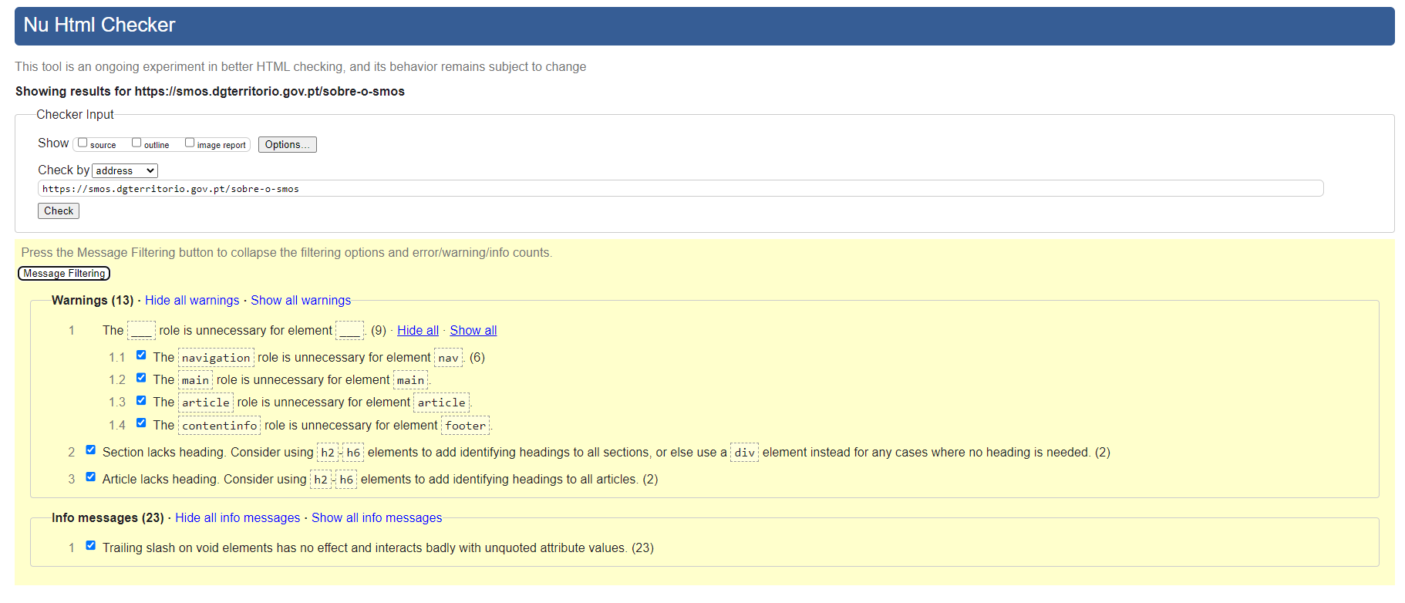

 | https://validator.w3.org/nu/?doc=https%3A%2F%2Fsmos.dgterritorio.gov.pt%2F
 | https://validator.w3.org/nu/?doc=https%3A%2F%2Fsmos.dgterritorio.gov.pt%2Fsobre-o-smos
 | https://validator.w3.org/nu/?doc=https%3A%2F%2Fsmos.dgterritorio.gov.pt%2Fcronologia
 | https://validator.w3.org/nu/?doc=https%3A%2F%2Fsmos.dgterritorio.gov.pt%2Fgovernanca
 | https://validator.w3.org/nu/?doc=https%3A%2F%2Fsmos.dgterritorio.gov.pt%2Fid
 | https://validator.w3.org/nu/?doc=https%3A%2F%2Fsmos.dgterritorio.gov.pt%2Fevolucao
 | https://validator.w3.org/nu/?doc=https%3A%2F%2Fsmos.dgterritorio.gov.pt%2Foportunidades
 | https://validator.w3.org/nu/?doc=https%3A%2F%2Fsmos.dgterritorio.gov.pt%2Ftecnologias-do-espaco
 | https://validator.w3.org/nu/?doc=https%3A%2F%2Fsmos.dgterritorio.gov.pt%2Finteligencia-artificial
 | https://validator.w3.org/nu/?doc=https%3A%2F%2Fsmos.dgterritorio.gov.pt%2Fmonitorizacao-continua
 | https://validator.w3.org/nu/?doc=https%3A%2F%2Fsmos.dgterritorio.gov.pt%2Fmais-informacao-maior-rigor
 | https://validator.w3.org/nu/?doc=https%3A%2F%2Fsmos.dgterritorio.gov.pt%2Fdados-abertos
 | https://validator.w3.org/nu/?doc=https%3A%2F%2Fsmos.dgterritorio.gov.pt%2Feficiencia
 | https://validator.w3.org/nu/?doc=https%3A%2F%2Fsmos.dgterritorio.gov.pt%2Fcolaborativo
 | https://validator.w3.org/nu/?doc=https%3A%2F%2Fsmos.dgterritorio.gov.pt%2Fevolutivo
 | https://validator.w3.org/nu/?doc=https%3A%2F%2Fsmos.dgterritorio.gov.pt%2Fcartografia-de-uso-e-ocupacao-do-solo
 | https://validator.w3.org/nu/?doc=https%3A%2F%2Fsmos.dgterritorio.gov.pt%2Fprodutos-cartograficos-especificos
 | https://validator.w3.org/nu/?doc=https%3A%2F%2Fsmos.dgterritorio.gov.pt%2Fvisualizadores
 | https://validator.w3.org/nu/?doc=https%3A%2F%2Fsmos.dgterritorio.gov.pt%2Fcursos-e-seminarios
 | https://validator.w3.org/nu/?doc=https%3A%2F%2Fsmos.dgterritorio.gov.pt%2Fdados
 | https://validator.w3.org/nu/?doc=https%3A%2F%2Fsmos.dgterritorio.gov.pt%2Frelatorios-e-documentos-tecnicos
 | https://validator.w3.org/nu/?doc=https%3A%2F%2Fsmos.dgterritorio.gov.pt%2Fvideos-e-apresentacoes
 | https://validator.w3.org/nu/?doc=https%3A%2F%2Fsmos.dgterritorio.gov.pt%2Fpublicacoes-cientificas
 | https://validator.w3.org/nu/?doc=https%3A%2F%2Fsmos.dgterritorio.gov.pt%2Fformulario-contacto
 | https://validator.w3.org/nu/?doc=https%3A%2F%2Fsmos.dgterritorio.gov.pt%2Fsubscricao-da-e-newsletter-dgt
 | https://validator.w3.org/nu/?doc=https%3A%2F%2Fsmos.dgterritorio.gov.pt%2Ffaq
 | https://validator.w3.org/nu/?doc=https%3A%2F%2Fsmos.dgterritorio.gov.pt%2Facessibilidade%2F
 | https://validator.w3.org/nu/?doc=https%3A%2F%2Fsmos.dgterritorio.gov.pt%2Favisos-legais
 | https://validator.w3.org/nu/?doc=https%3A%2F%2Fsmos.dgterritorio.gov.pt%2Fmapa-do-site
 | https://validator.w3.org/nu/?doc=https%3A%2F%2Fsmos.dgterritorio.gov.pt%2Fficha-tecnica
 | https://validator.w3.org/nu/?doc=https%3A%2F%2Fsmos.dgterritorio.gov.pt%2Fsearch%2Fcontent%3Fkeys%3Dloja

10.1
voltar à página inicial |  |  |  | 10 - FICHEIROS PDF
 | S | N | NA
 | x |  |  | 10.1 Nos ficheiros PDF é possível, no mínimo, extrair o conteúdo textual para formato TXT
 |  |  |  | Os ficheiros PDF devem ter o seu texto inteiramente extraível para que se possa passar o respetivo conteúdo para um processador de texto sem perda de informação.

 | Listagem de evidências
 |  |  |  |  | Notas:
 |  |  |  |  | Em todos os PDF apesentados no sítio Web SMOS é possível extrair o conteúdo textual para formato TXT.

